Ej7
Bloques de 1KB
Punteros de 4 bytes | ---> | 32 bits | TAM FS = 2^32 x 2^10B | = 2^42 B = 4 TB | PTR x Bloque | 10 = K | 0 | 0 | 0 | 0 | 0
 |  |  |  |  | = 1KB / 4 B | 20 = M | 1 | 0 | 0 | 0 | 1
a) 12 ptr directos | --> | 12 x 1 KB = 12 KB |  |  | = 2^10 / 2^2 | 30 = G | 2 | 0 | 0 | 1 | 0
b) 12 dir + 1 IS | --> | 12 x 1 KB + 256 x 1KB = 268 KB |  |  | = 2^8 | 40 = T | 3 | 0 | 0 | 1 | 1
c) 12 dir + 1 IS + 1 ID + 1 IT | --> | 12 x 1 KB + (2^8)^1 x 1KB + (2^8)^2 x 1KB + (2^8)^3 x 1KB |  |  | = 256 | 50 = P | 4 | 0 | 1 | 0 | 0
 |  | 12 x 1 KB + 256 x 1 KB + 2^16 x 2^10 B + 2^24 x 2^10 B |  |  |  | 60 = H / E | 5 | 0 | 1 | 0 | 1
 |  | 268 KB + 2^26 B + 2^34 B = 268 KB + 64 MB + 16 GB |  |  |  | 70 = Z | 6 | 0 | 1 | 1 | 0
 |  |  |  |  |  |  | 7 | 0 | 1 | 1 | 1
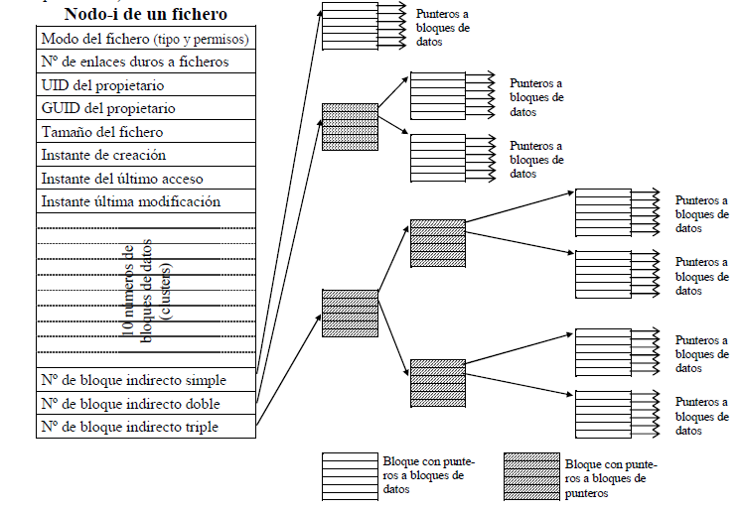
 |  |  |  |  |  |  | 8 | 1 | 0 | 0 | 0
 |  |  |  |  |  |  | 9 | 1 | 0 | 0 | 1
 |  |  |  |  |  |  | A | 1 | 0 | 1 | 0
 |  |  |  |  |  |  | B | 1 | 0 | 1 | 1
 |  |  |  |  |  |  | C | 1 | 1 | 0 | 0
 |  |  |  |  |  |  | D | 1 | 1 | 0 | 1
 |  |  |  |  |  |  | E | 1 | 1 | 1 | 0
 |  |  |  |  |  |  | F | 1 | 1 | 1 | 1

